手順
AWS_ガイド_A-gateの使い方_Lambda関数新規作成手順
※ LambdaをVPC内に作成する手順となります。

項番 | 実行 ノード | 分類 |  | 手順/コマンド | 確認内容 | 作業者 |  | 確認者 |  | 備考
 |  |  |  |  |  | 氏名 | チェック 完了時刻 | 氏名 | チェック 完了時刻

1 | 端末 | ログイン作業 | AWSマネージャコンソールへサインイン | 任意のブラウザを起動しAWSマネージメントコンソールへログインします。 | AWSマネジメントコンソールへログインできること。 ログインユーザが[xxxxxxxx]であること。
 |  |  |  | アカウント：xxxxxxxxx(ID管理アカウント)
 |  |  |  | ユーザ名：xxxxxxxx
 |  |  |  | パスワード：xxxxxxxxx

2 | 端末 |  | テナントロールへスイッチ | 画面右上の[ユーザ名@アカウントID]をクリック | 画面右上のログイン情報が、スイッチ先のロールとアカウントIDに変化していること
 |  |  |  | [スイッチロール]を選択し、以下ロールにスイッチします。
 |  |  |  | アカウント：xxxxxxxxx(各テナント)
 |  |  |  | ロール：Lambdaが作成可能なロール

3 | 端末 | 関数の新規作成 | 関数の作成 | [サービス]→[Lambda]→[ダッシュボード]→[関数の作成]を選択します。 | 関数の作成画面が表示されること

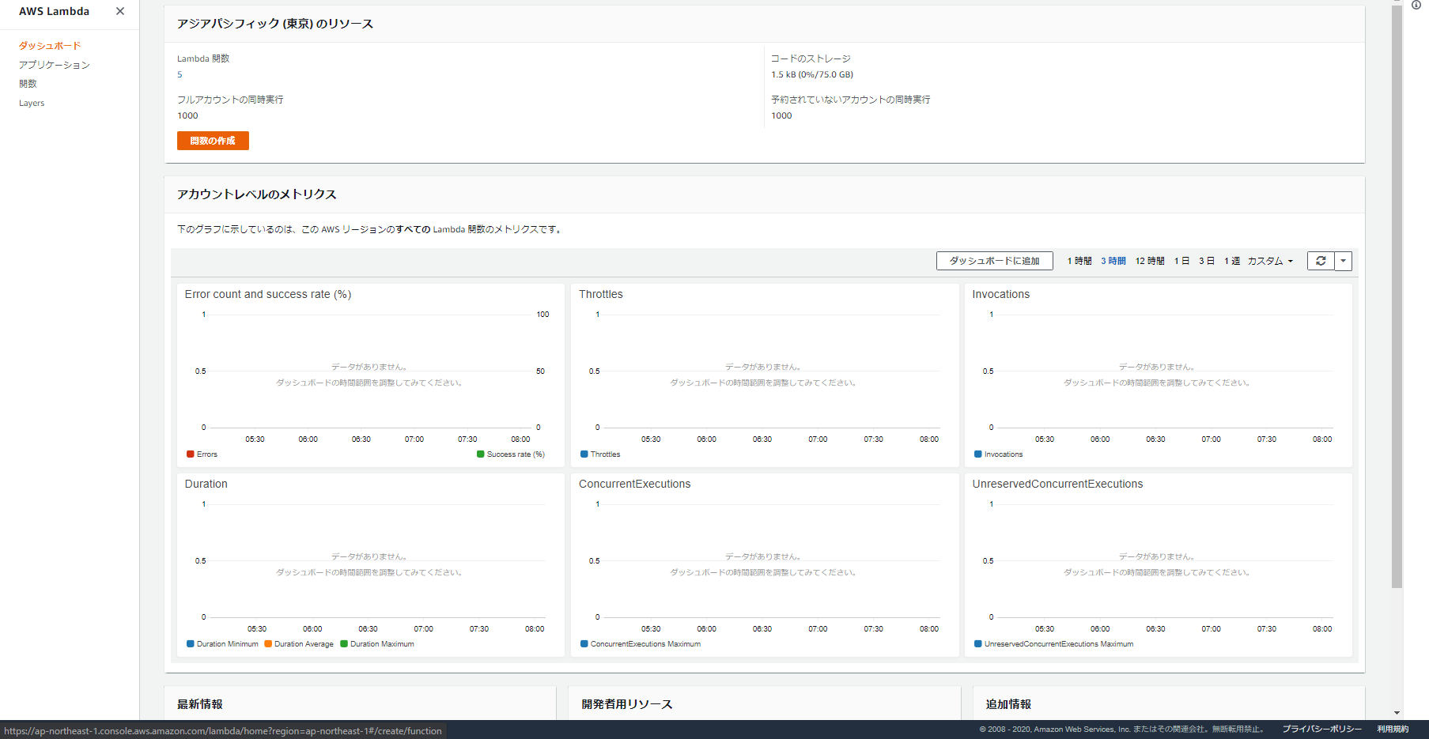

4 | 端末 |  | 関数の設定 | 「基本的な情報」の入力と、詳細設定の「Enable Network」にチェックを入れ、Lambdaを作成するVPCを選択後、関数の作成を押下します。 | 作成した関数の編集画面が表示されること ※「Enable Network」でVPCを設定をしない場合、当該関数は検知修復されます
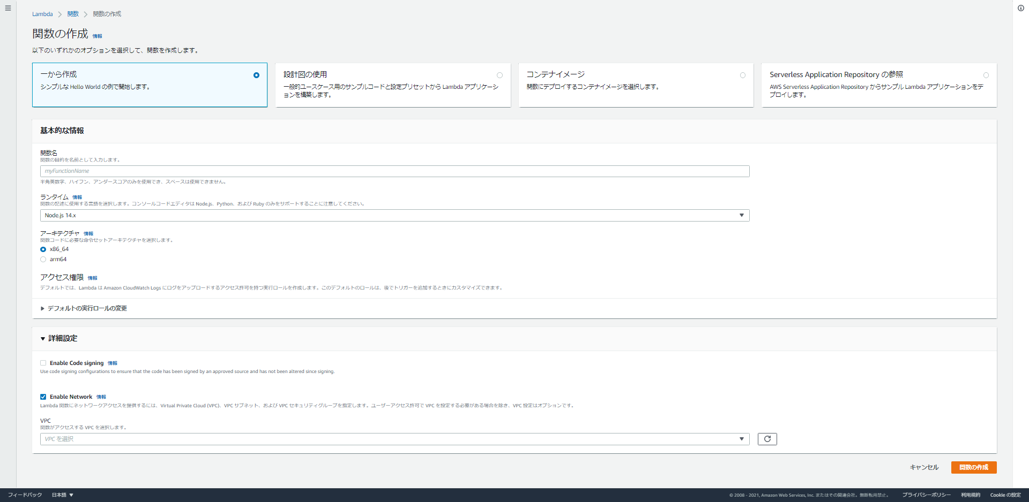

5 | 端末 |  | 関数の編集 | 新規に作成した関数の編集ページに画面遷移します | 作成したLambda関数名の画面であること
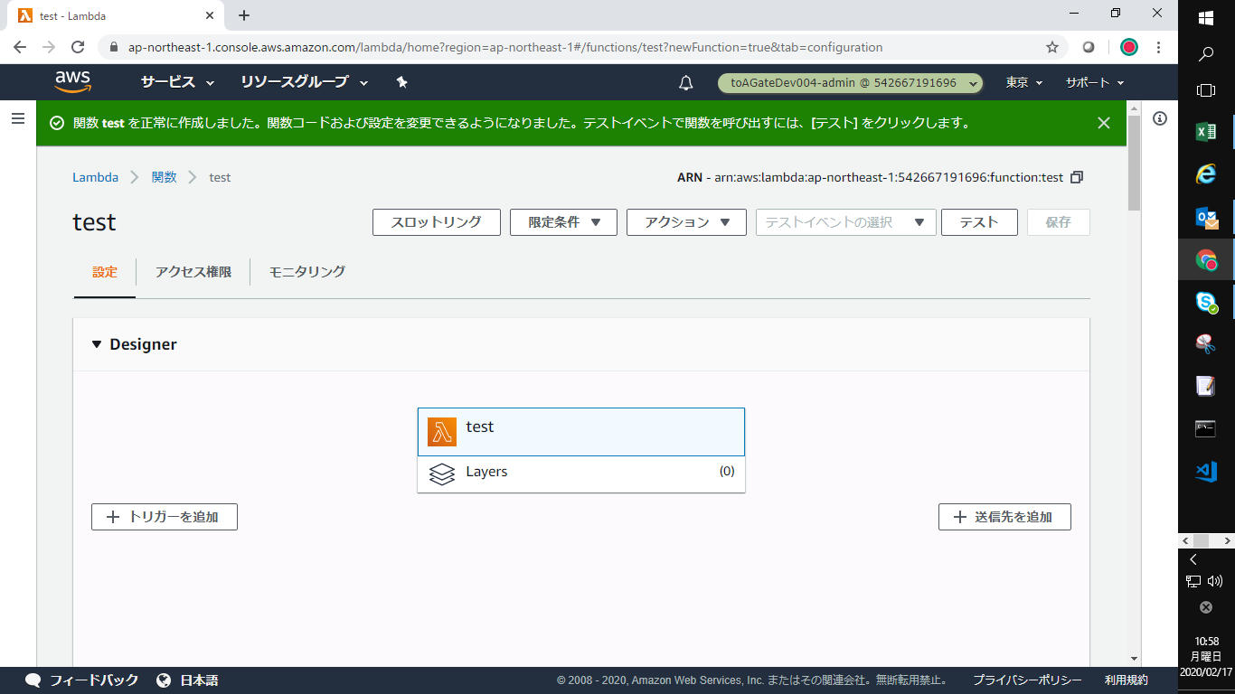

6 | 端末 |  | その他の設定 | 「基本設定」などその他の項目やコードの設定を実施する | 他の設定項目を設定できること

7 | 端末 | ログアウト作業 | サインアウト | AWSマネージメントコンソールよりサインアウトします | サインアウトできること。

